상품제안서
코션 M2 3단 자동 레이어드 양우산 UPF50+ | 상품코드: F18071

 |  |  |  |  |  |  | 02-412-0044 | www.easy1.co.kr
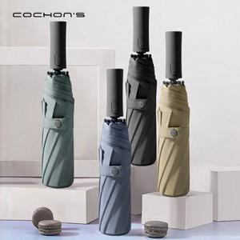

【상세/제작정보】 | 이중구조의 패블릭원단은 보다 뛰어난 방수성능과 자외선차단 효과

【인쇄/포장옵션】 | 실크, 풀칼라 / 포장지포장

【공급단가】 | 수량 | 50~ | 100~ | 500~ | 1,000~ | 2,000~
*VAT별도 | 단가 | 19,400원 | 18,200원 | 17,500원 | 16,800원 | 16,380원

【상품 URL】 | https://easy1.co.kr:443/src/goods_detail.php?gdno=18071

